F02.CFG-Paths
 |  |  | VVSS, Info Romana, 2023-2024

 | F02. La inchiderea restaurantului se afiseaza totalul incasarilor realizate, pentru fiecare tip de plata.

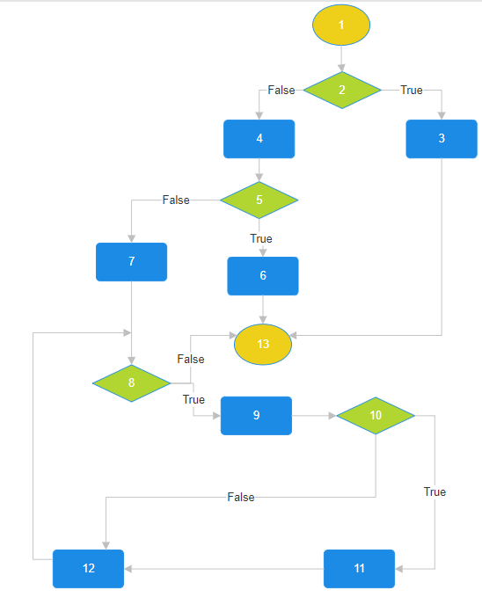
 | F02. Covered source code |  |  | F02. Control Flow Graph (CFG) | F02. Cyclomatic Complexity (CC)
0
1 | Line No. | Source code |  | Se va insera CFG asociat codului sursa testat (poza, diagrama, etc.). | CC1 = No. of regions = |  | 5
2 | Req02_L01 | … |  |  | CC2 = Edges - Nodes + 2 = |  | 16-13+2=5
3 | Req02_L02 | … |  | <Req02 CFG > | CC3 = No. of Conditions + 1 = |  | 4+1=5
 | Req02_L03 | …
4 | ... | …
5 | .. | … |  |  | F02. Individual Paths
6 | ... | …
7, 8, 12 |  |  |  |  | Path No. | Path
9 |  |  |  |  | F02_P01 | 1-2(T)-3-13
10 |  |  |  |  | F02_P02 | 1-2(F)-4-5T-6-13
11 |  |  |  |  | F02_P03 | 1-2(F)-4-5(F)-7-8(F)-13
 |  |  |  |  | F02_P04 | 1-2(F)-4-5(F)-7-8(T)-9-10(T)-11-12-8(F)-13
 |  |  |  |  | F02_P05 | 1-2-4(F)-5(F)-7-8(T)-9-10(F)-12-8(F)-13
13

